Case1
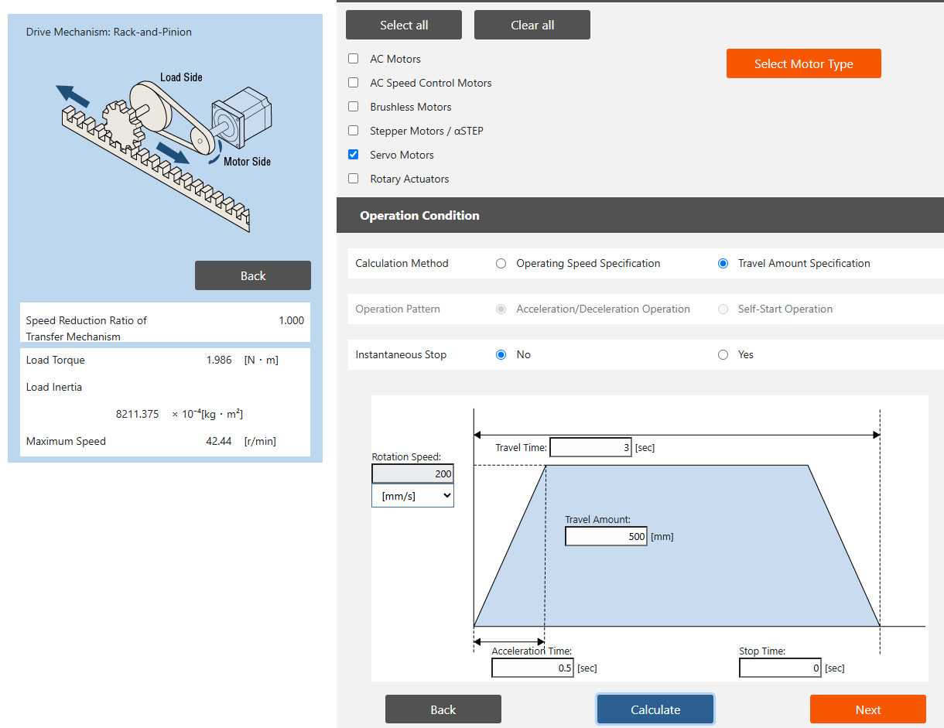
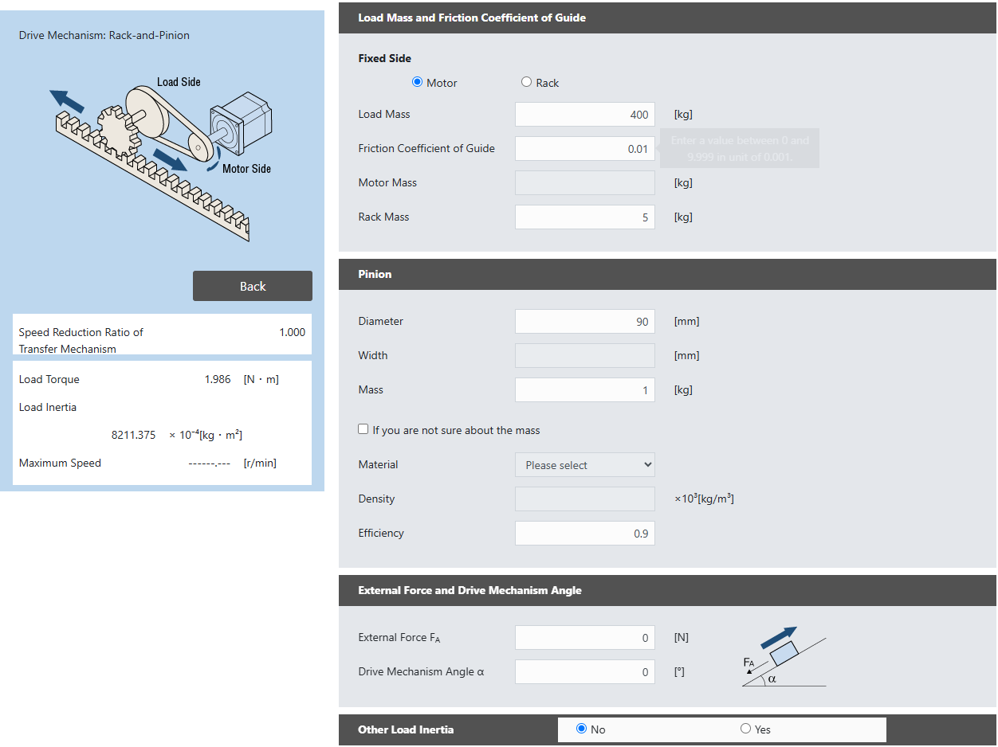
Copilot said: Unit 0.1 — ba trường hợp trục tuyến tính đã triển khai trong thực tế (đây là phần đang chặn) Bạn cần cung cấp ba dự án trục tuyến tính thực tế mà bạn đã từng thiết kế/chế tạo, bao gồm: Trường hợp Mục đíchTrục ngang (Horizontal axis) Trường hợp cơ sở (baseline case) Trục đứng (Vertical axis) Đánh giá ảnh hưởng của trọng lực / khả năng giữ tải Trục hành trình dài hoặc tốc độ cao (Long-stroke or high-speed axis) Kiểm tra các giới hạn về độ ổn định vít me (buckling) / tốc độ tới hạn (critical speed) Đối với cả ba trường hợp, tôi cần: Dữ liệu đầu vào ban đầu — tải trọng (payload), khối lượng chuyển động (moving mass), hành trình (stroke), mục tiêu tốc độ/gia tốc, hướng lắp đặt (orientation), chu kỳ làm việc (duty cycle), và các thông số khác mà bạn đã dùng để tính chọn ban đầu. Kết quả từ file Excel hiện có — các giá trị thực tế mà bảng tính của bạn đã tính ra (lực, mô-men xoắn, tuổi thọ, hệ số an toàn, v.v.). Kết quả từ phần mềm chọn thiết bị của nhà sản xuất, nếu bạn từng chạy cùng một trục qua công cụ chọn của THK, HIWIN, NSK, v.v. — không bắt buộc nhưng rất có giá trị vì nó cung cấp thêm một điểm tham chiếu độc lập. Danh sách linh kiện được chọn cuối cùng — bước vít và đường kính vít me, model ray dẫn hướng/con trượt, khớp nối (coupling), động cơ/bộ điều khiển/hộp số được sử dụng trong thực tế. Các vấn đề đã gặp hoặc các hiệu chỉnh đã thực hiện — bất kỳ điều gì trong quá trình tính toán ban đầu bị sai, đã phải điều chỉnh lại, hoặc nếu làm lại hôm nay bạn sẽ chọn khác đi. (Đây thường là phần có giá trị nhất vì các bài kiểm tra xác thực sẽ dựa vào các trường hợp này.) Nguồn tài liệu và phiên bản tài liệu — nếu còn nhớ, hãy cho biết bạn đã tính chọn dựa trên phiên bản catalog/datasheet nào. Hai quy tắc từ đặc tả (spec) Do đây là các máy của khách hàng thực tế: Loại bỏ mọi thông tin nhận dạng mang tính bảo mật của khách hàng (tên khách hàng, tên máy, địa điểm triển khai, v.v.) trước khi gửi cho tôi. Tôi chỉ cần các số

 | Case 1
 | payload: 400kg
 | moving mass: 400kg
 | stroke: 500mm
 | speed: 3s (acceleration and deceleration is included)
 | orientation: horizontal
 | duty cycle: 3s/1cycle

Case2
